系统原型
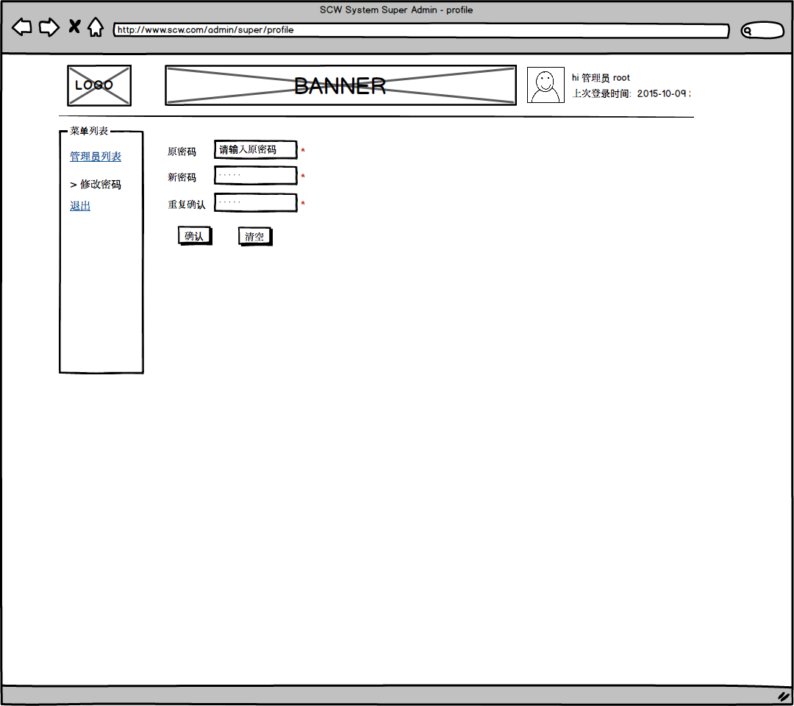
 | 系统原型

区账号登录界面
每个区的工作人员可以通过此界面登录系统
1. 填入用户名密码登录系统。
2. 显示电话，审核时间，系统介绍等信息。
3. 可以通过联系我们功能来联系系统管理员。

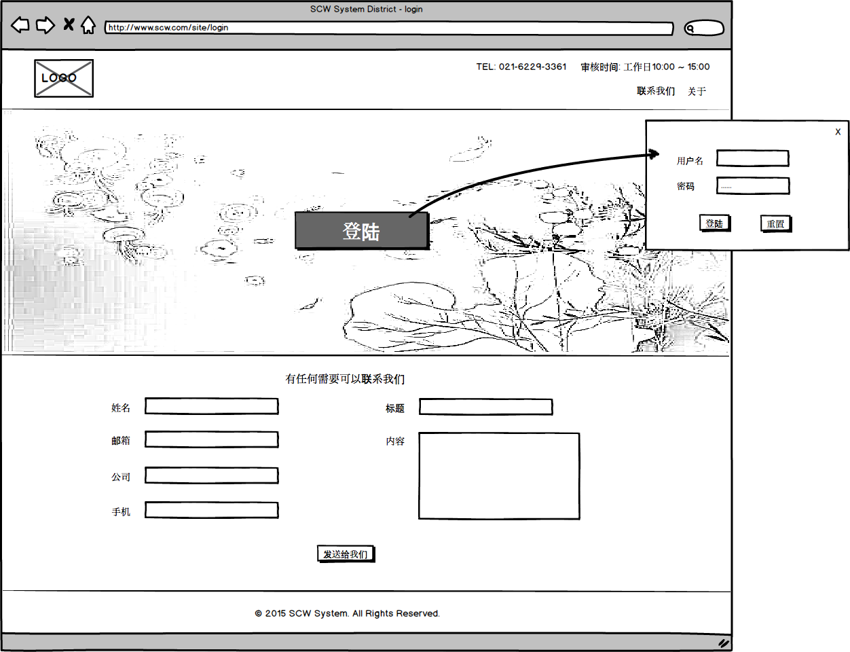

区账主界面
查看该区有哪些待审核的问题照片
1. 查看待整改问题照片和被打回的照片。
2.上传整改后的照片等待审核。
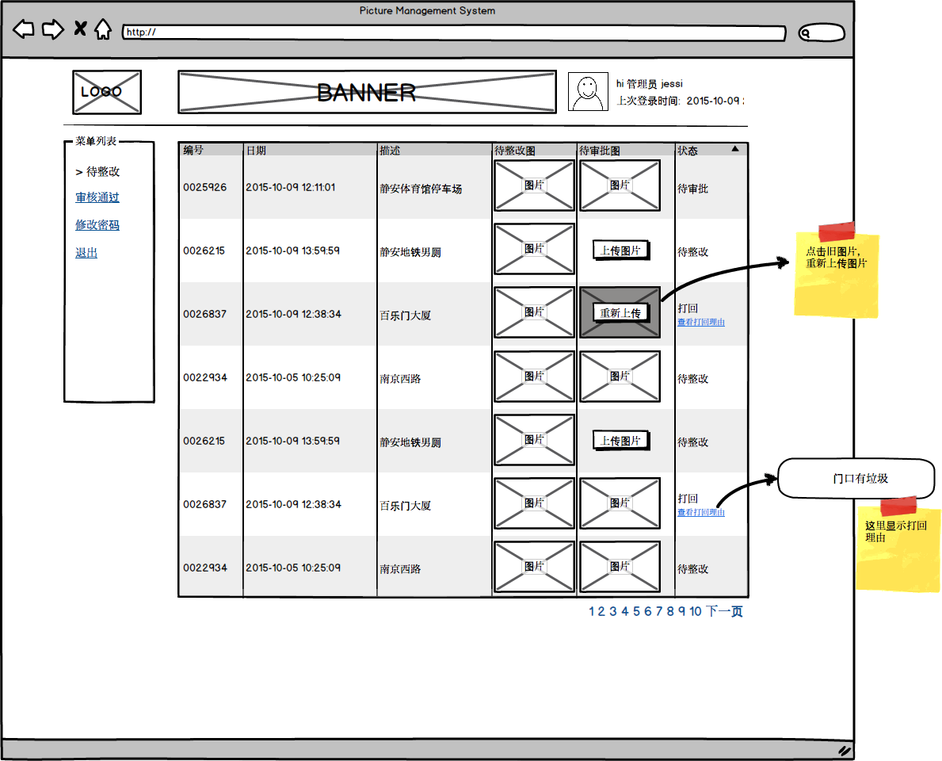

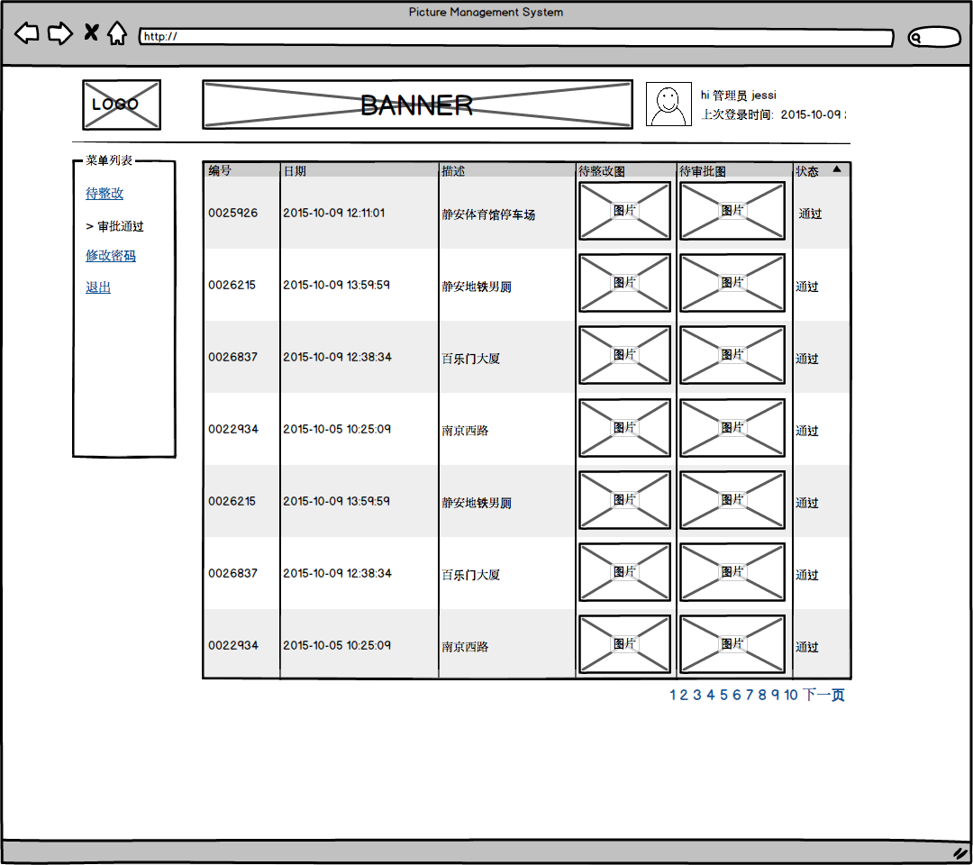
区账通过审核的问题列表
查看该区曾近有哪些问题照片被成功审批通过
1. 查看历史审批通过条目。

区账修改密码
如果觉得账号密码不安全不好记，可以修改为更合适的密码。
1. 修改当前账号密码。

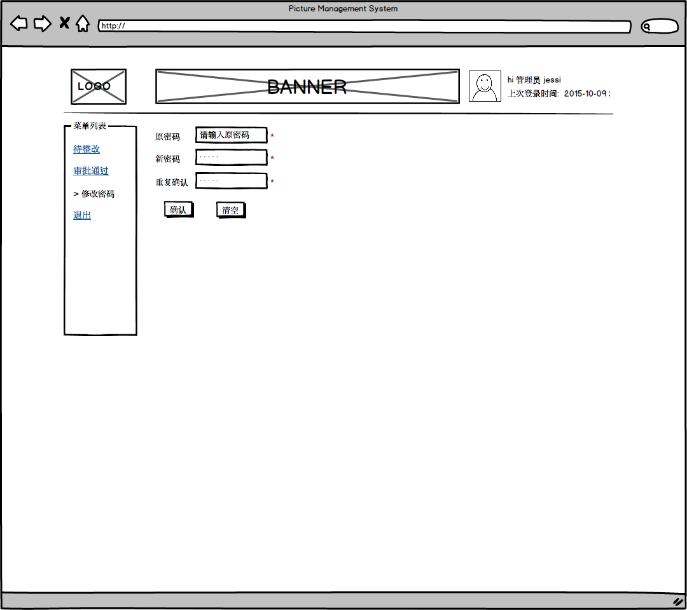

管理员主界面
管理员通过通过审核列表来进行直观审核
1. 搜索栏可以设置合适的条件范围进行筛选。
2. 管理员可以给每个条目设置标记：通过、打回、关闭。
3. 管理员可以给指定区上传问题照片。
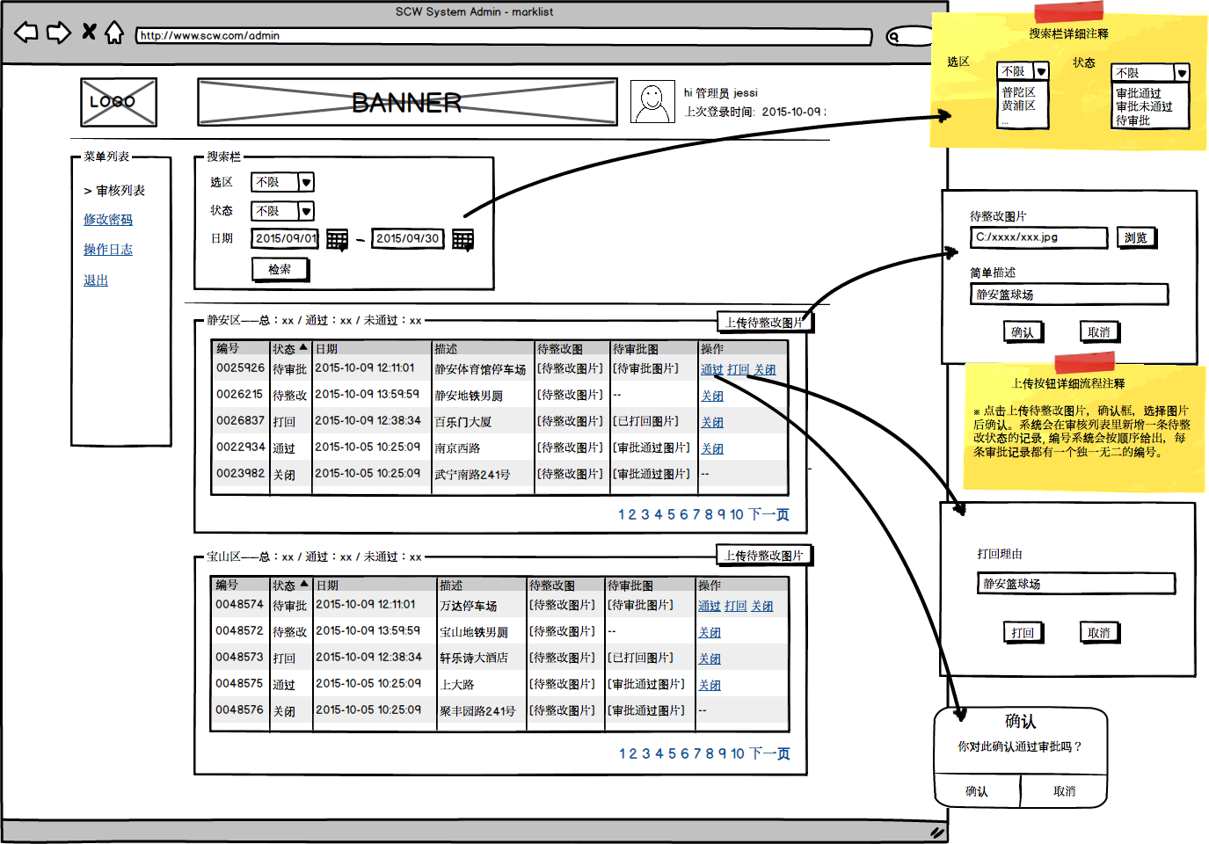

管理员查看操作日志
管理员可以查看所有管理员在近期的所有操作日志。
1. 搜索栏可以设置合适的条件范围进行筛选。
2. 查看操作日志。
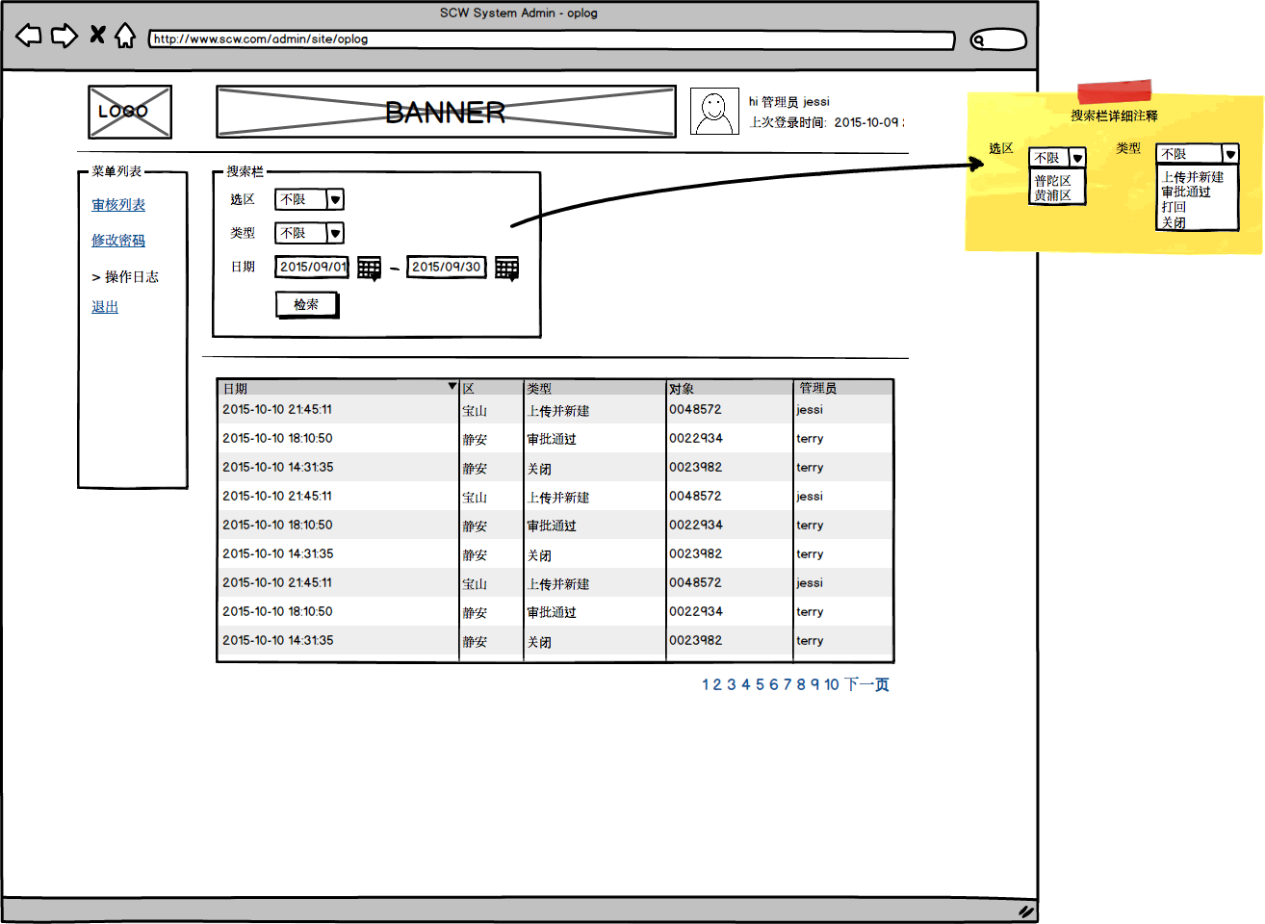

管理员修改密码
如果觉得账号密码不安全不好记，可以修改为更合适的密码。
1. 修改当前账号密码。
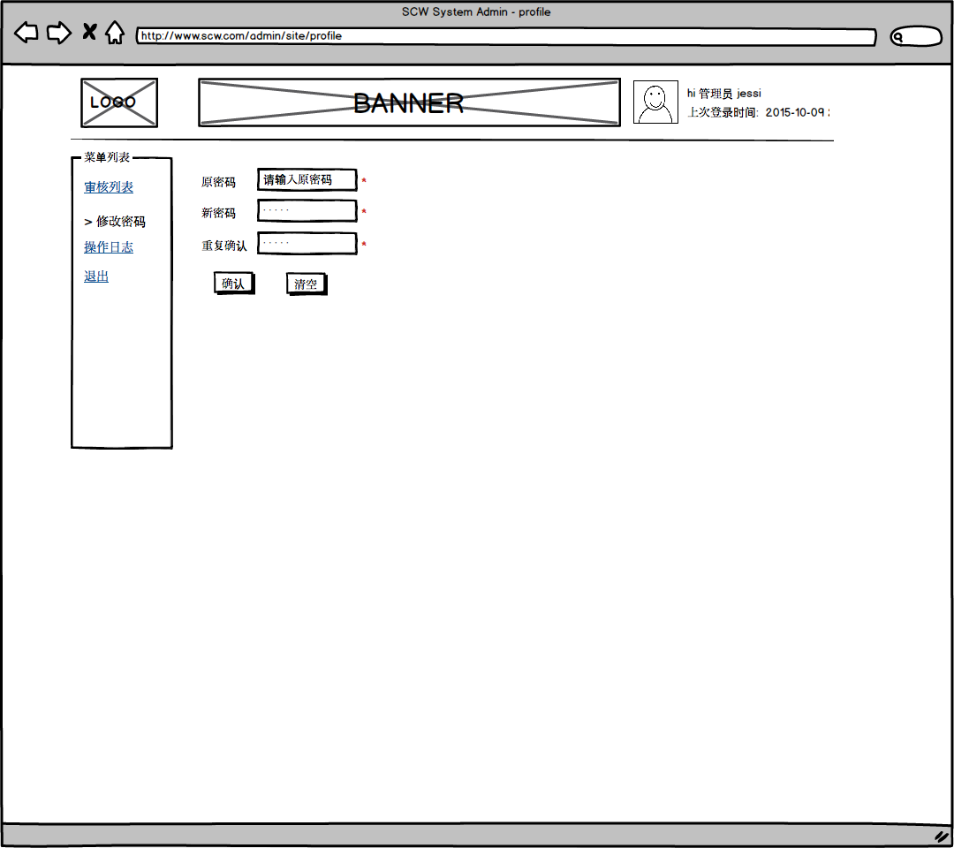

超级管理员管理列表
超级管理员有权新建和禁用管理员
1. 新建和禁用当前有效管理员。
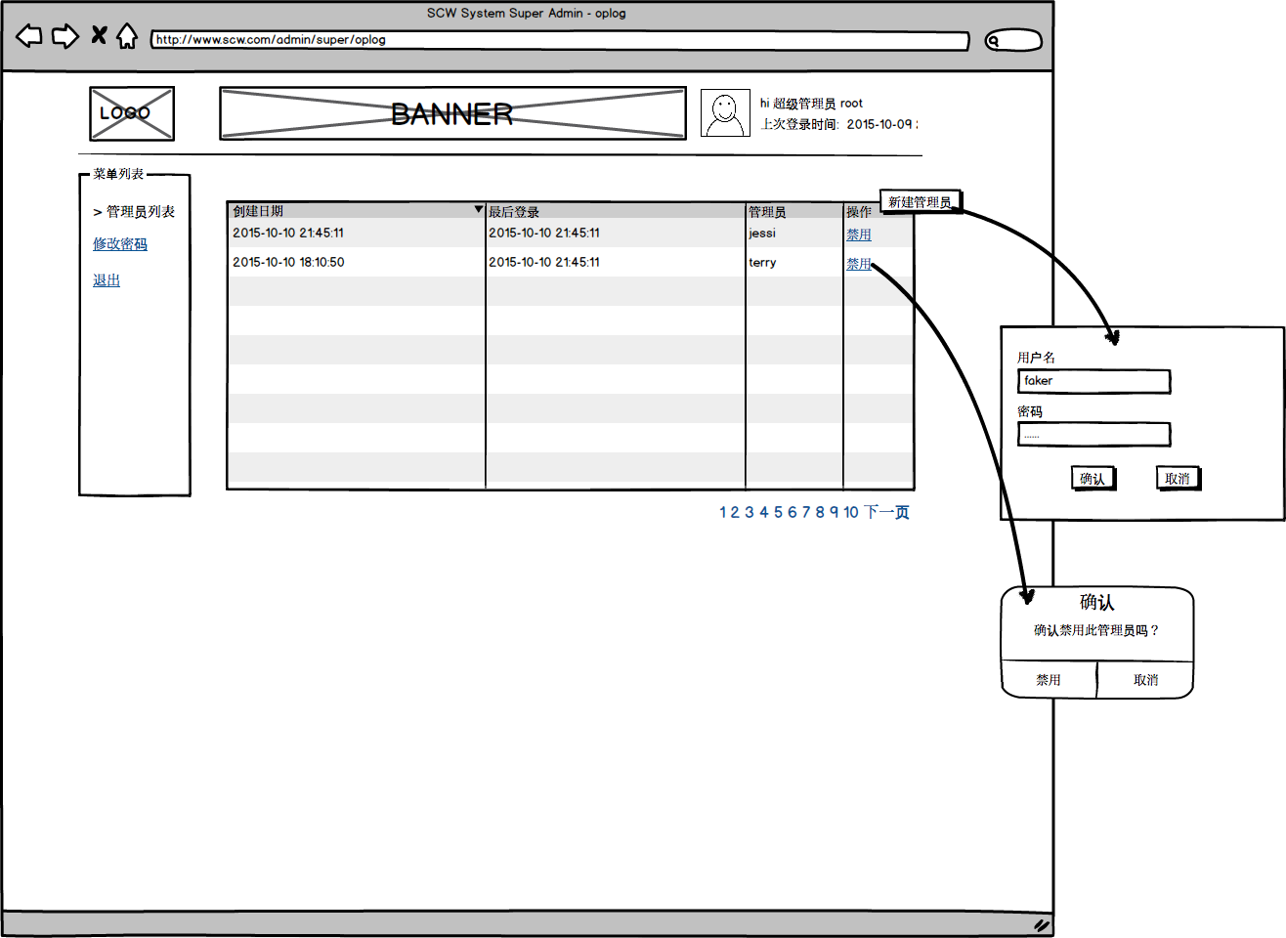

超级管理员修改密码
如果觉得账号密码不安全不好记，可以修改为更合适的密码。
1. 修改当前账号密码。

